Sheet1
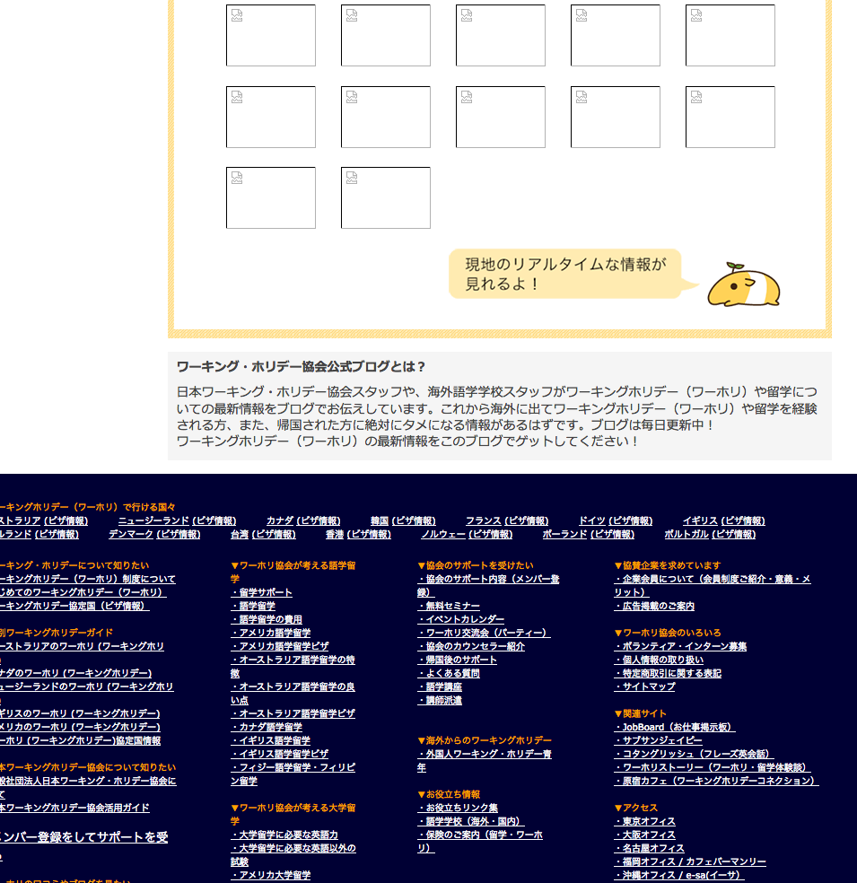
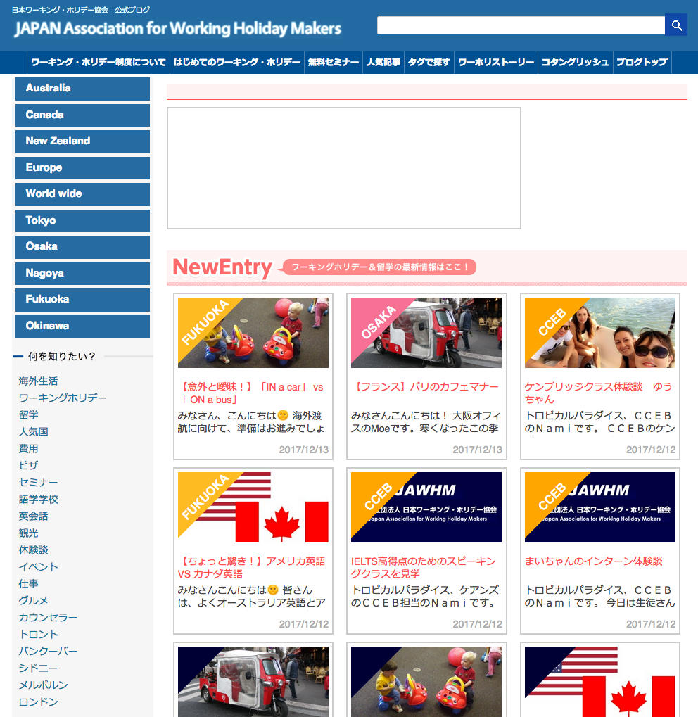

表示されていない
Không hiển thị

https://www.jawhm.or.jp/blog/australia/
https://www.jawhm.or.jp/blog/canada/
https://www.jawhm.or.jp/blog/newzealand/
https://www.jawhm.or.jp/blog/europe/
https://www.jawhm.or.jp/blog/world/

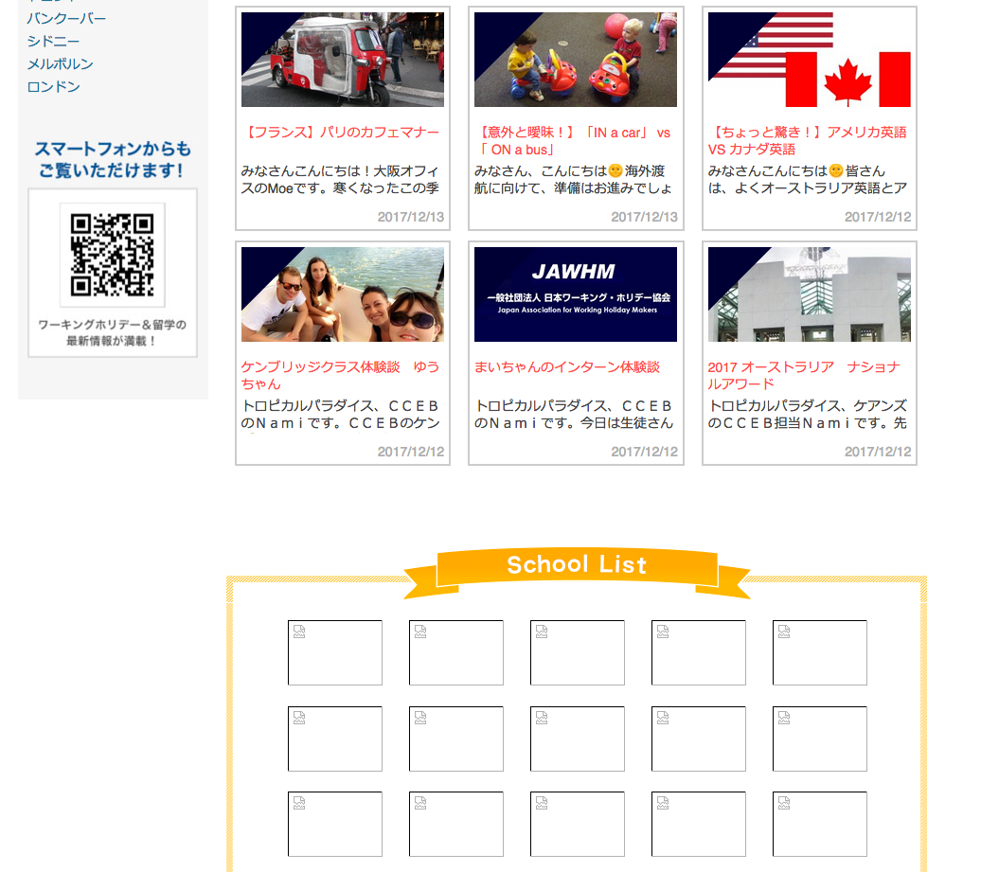

https://www.jawhm.or.jp/blog/australia/

表示されていない
Không hiển thị

Sheet2
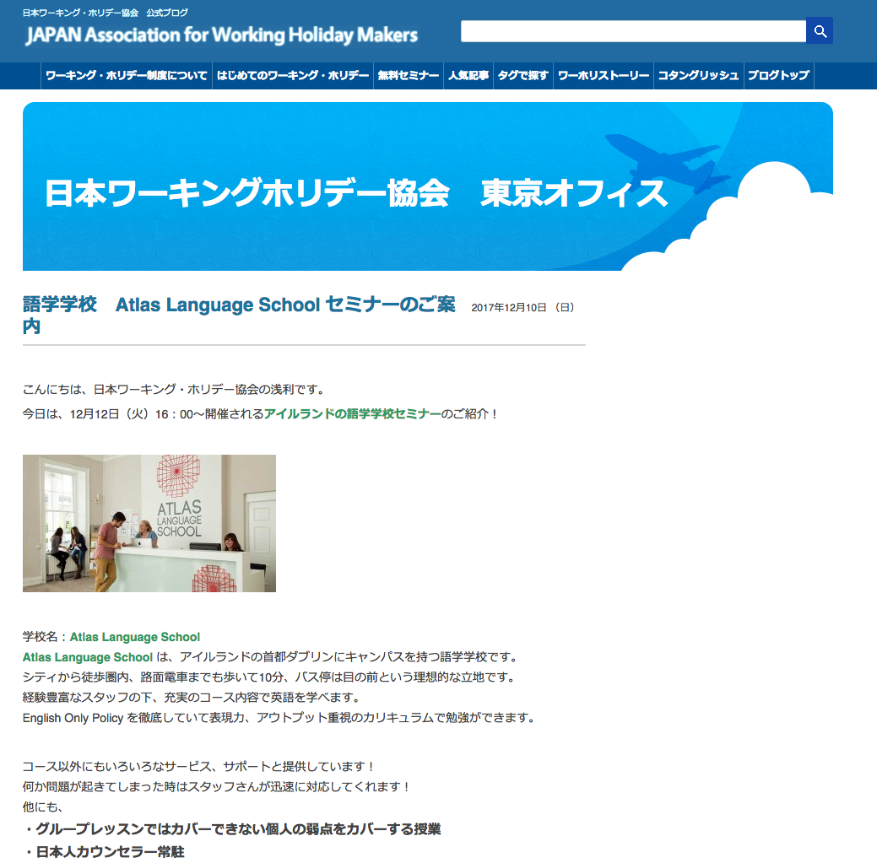

サイドバーが無い
Không có thanh bên

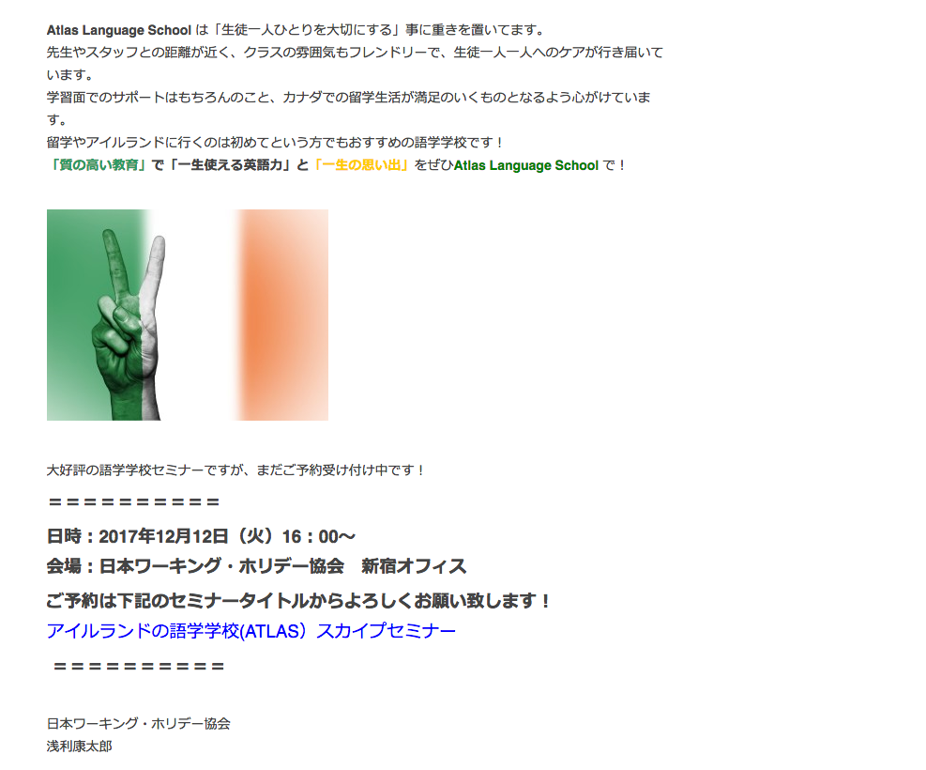

https://www.jawhm.or.jp/blog/tokyoblog/
https://www.jawhm.or.jp/blog/osakablog/
https://www.jawhm.or.jp/blog/nagoyablog/
https://www.jawhm.or.jp/blog/fukuokablog/
https://www.jawhm.or.jp/blog/okinawablog/



フッターが無い
Không có Footer

